Sheet1
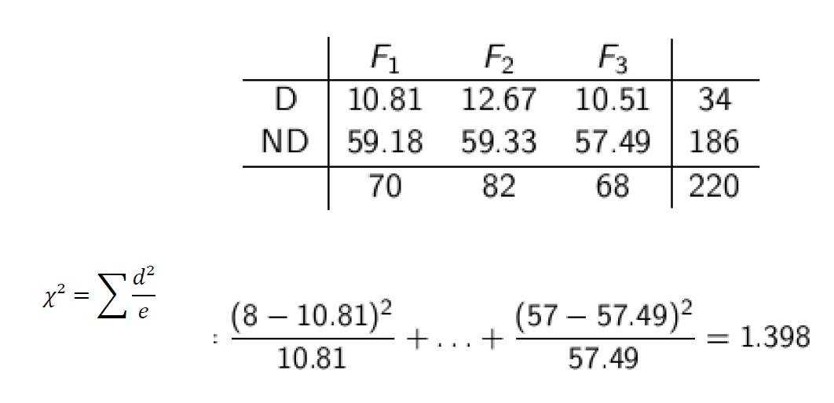
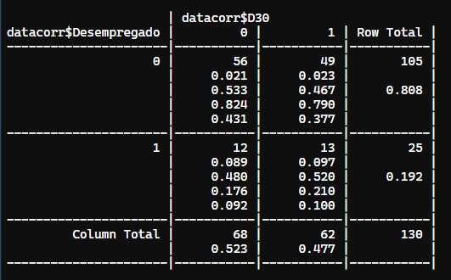
 |  | Lombalgia
 |  | 0 | 1
Desempregado | 0 | 56 | 49 | 105
 | 1 | 12 | 13 | 25
 |  | 68 | 62 | 130

 | Chiquadrado calculado |  | 0.2302340291

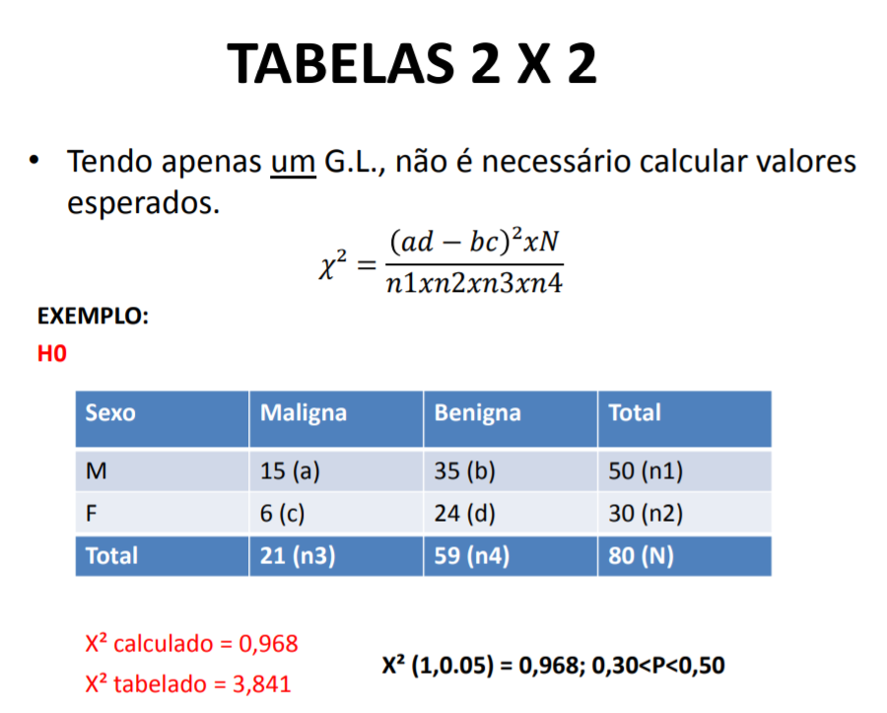
 | Outra forma
 |  | Lombalgia
 |  | 0 | 1
Desempregado | 0 | 55 | 50 | 105
 | 1 | 13 | 12 | 25
 |  | 68 | 62 | 130

 | Chiquadrado calculado
 |  | 0.021116138763 | 0.023159636063
 |  | 0.088687782805 | 0.097270471464

 | Somatório: | 0.2302340291 |  | TRUE

